Calculadora do cidadão
Passo a passo para encontrar o % necessário para chegar ao objetivo da carteira (Calculadora do Cidadão)

Acessar a calculadora do cidadão, clique na opção "Valor futuro de um capital" - no site no Banco Central ou clique no link abaixo: https://www3.bcb.gov.br/CALCIDADAO/publico/exibirFormCalculoValorFuturoCapital.do?method=exibirFormCalculoValorFuturoCapital

Passo 1: | Digite na calculadora as informações abaixo:

 | * Número de meses - Em quanto tempo você deseja atingir seu objetivo?; * Capital Atual: Quanto você tem hoje para investir; * Valor obtido: Qual é o valor que você deseja atingir: * Clique em calcular:

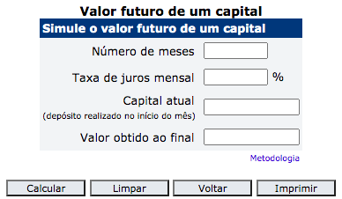
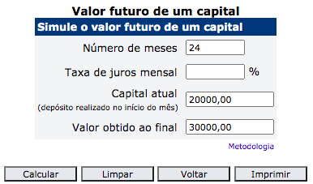
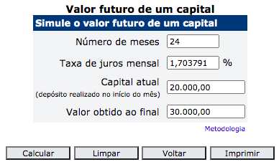

Passo 2: | Transformar a Taxa % mensal para Anual:

Taxa Mensal: |  | 1.64% | Taxa Anual: | 21.56%

Passo 3: | Pronto agora você precisa fazer uma carteira que renda o % anual encontrado no passo acima para que você atinja o seu objetivo.

Estimativa da Rentabilidade Açõ
Passo a passo de como calcular a estimativa da rentabilidade das suas ações https://www.fundamentus.com.br

Passo 1: | digite a ação desejada e clique em exibir:

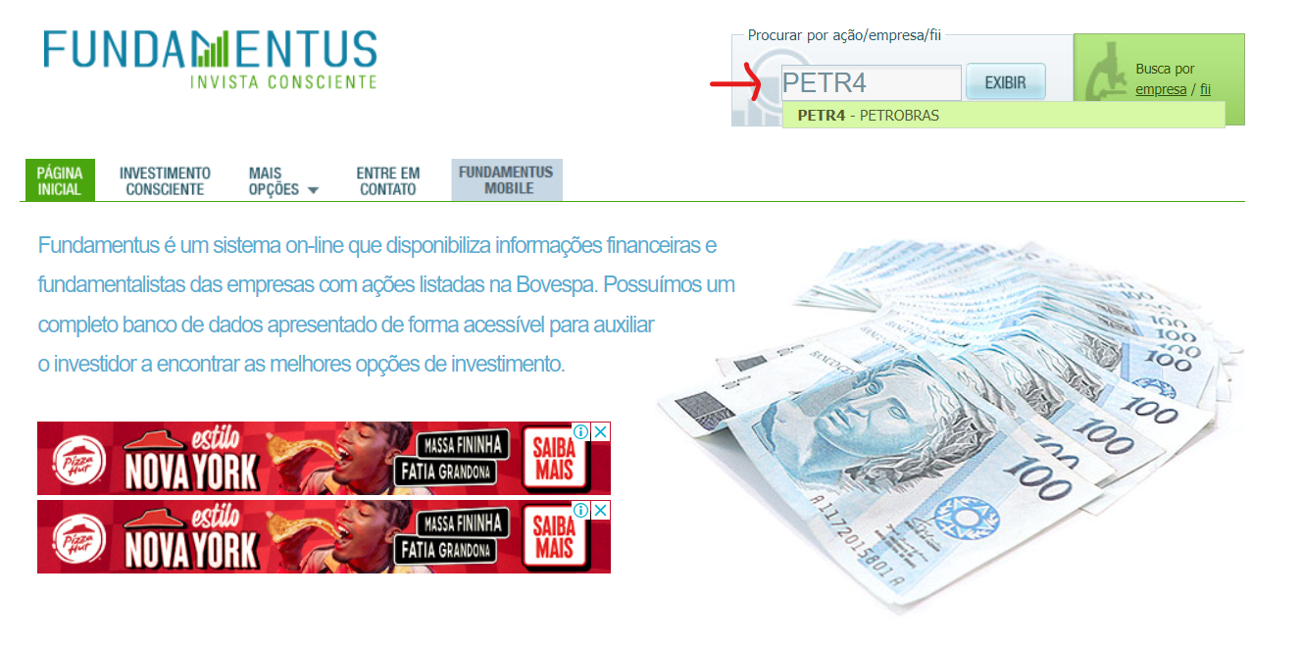

Passo 2: | Identifique o campo "Oscilações" na imagem abaixo:

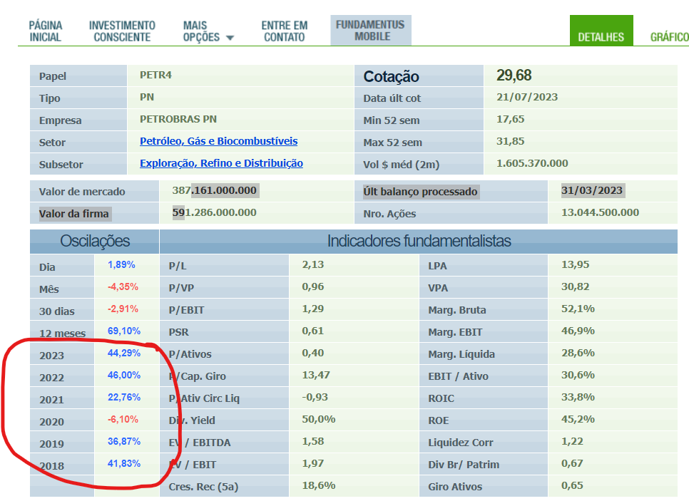

Passo 3: | Com as informações do campo "Oscilações" você poderá fazer uma média dos últimos 5 anos:

 |  | Ano | %
 |  | 2023 | 44.29%
 |  | 2022 | 46.00%
 |  | 2021 | 22.76%
 |  | 2020 | -6.10%
 |  | 2019 | 41.83%

 |  | Media | 29.76%

